关系图
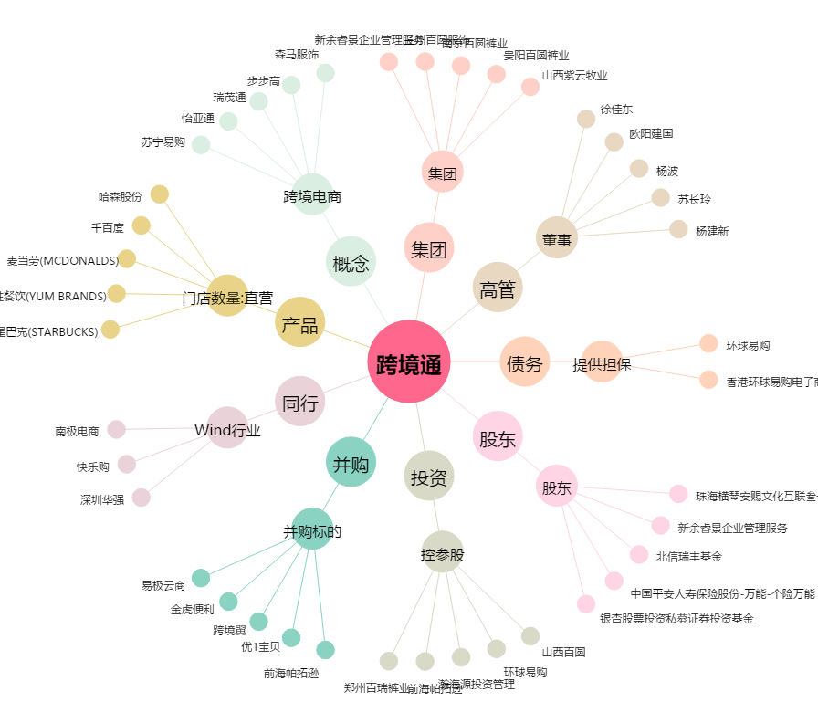
跨境通[002640.SZ] - 关系概览图

